Sheet1
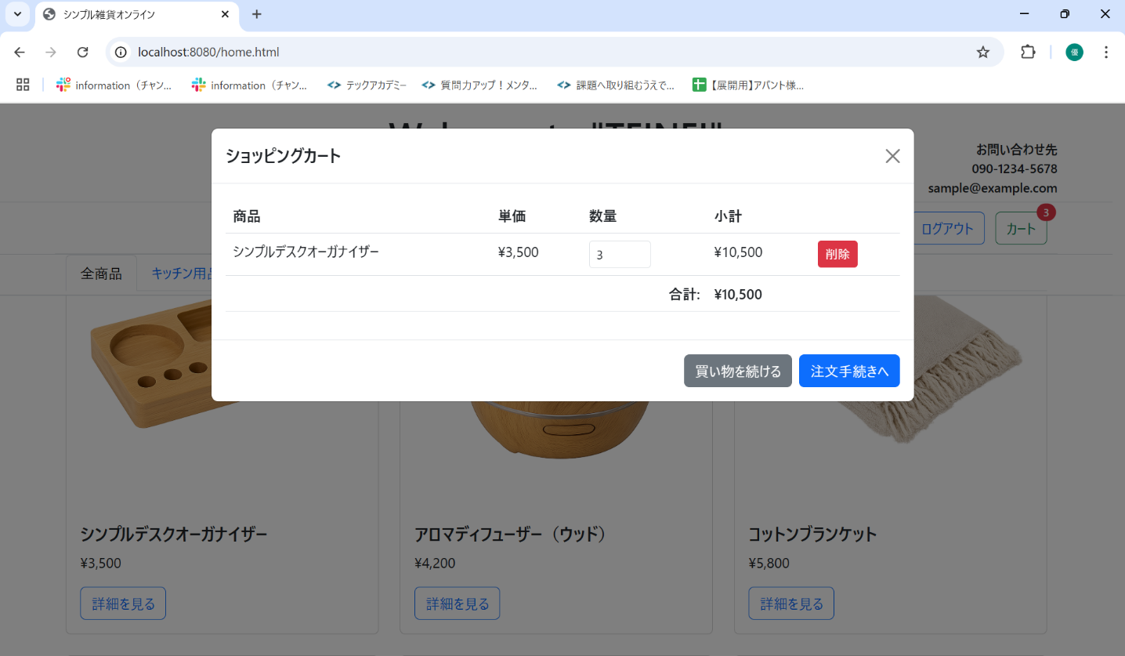
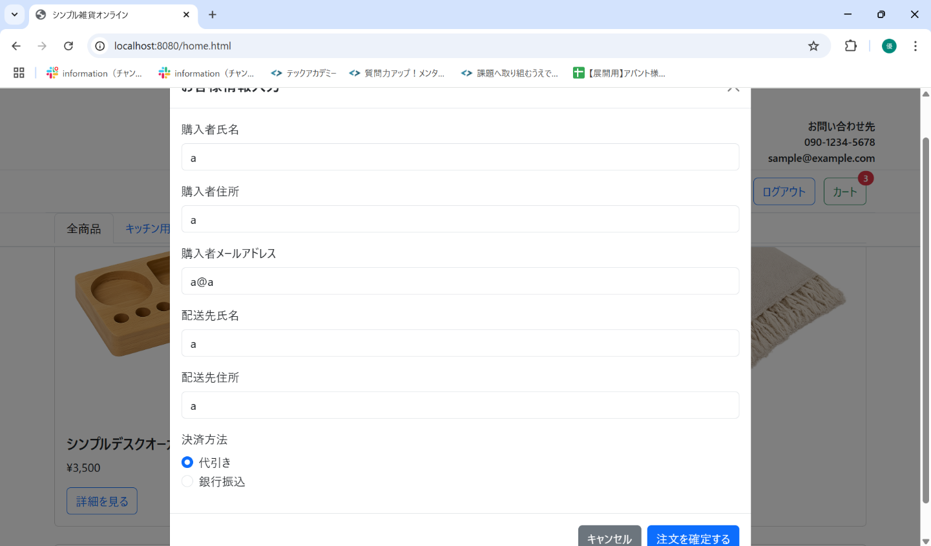
No. | テスト対象 | テスト種別 | 目的/観点 | 前提条件 | 操作手順 | 期待結果
ST-C-005 | カート表示 | 機能 | カートアイコンクリックでカートモーダルが表示され、内容が正しいか (商品1種) | シンプルデスクオーガナイザーを3個カートに追加済み (バッジ=3) | 1. 画面右上のカートアイコンをクリックする。 | 1. カートモーダル (cartModal) が表示されること。 2. モーダル内にシンプルデスクオーガナイザーの情報（名前、単価、数量=3、小計=10,500）が表示されること。 3. 合計金額が「10,500」円と表示されること。 4. 「注文手続きへ」ボタンが有効であること。

